通常メニュー申込書
第55回 日本プロモーショナル・マーケティングショー2026
 |  |  |  |  |  | 申込締切日
 |  |  |  |  |  | 9月11日(金)

 | 「C X エ リ ア」 出 展 申 込 書

 |  |  |  |  |  |  | 申込日 2026 年 月 日

一般社団法人 日本プロモーショナル・マーケティング協会 宛

申込要項・出展規定を了承し、下記のとおり出展を申し込みいたします。

印
＜出展申込者＞
会社名 |  |  | 責任者 | 役 職
 |  |  |  | 氏 名
郵便番号 住 所

担当者 | 部 署 |  | フリガナ
 |  |  | 氏 名
 | 電話番号 |  | E-mail

＜出展内容＞ ※なるべく具体的にご記入ください

＜申込小間数・出展料＞
出展料（税込） |  |  | 申込小間数 |  | 合計（税込）
会員／一般 | １小間 190,000 円 | 300,000 円 |  | 小間 |  |  | 円
※基礎小間「幅2,970mm×奥行1,980mm×高さ2,400mm」を１小間とし、ご希望により複数小間でもご用意いたします。

その他 連絡欄

【注意事項】
１．責任者名は必ず記入してください。
２．出展申込書を提出するにあたり、必ずコピーを取り控えとして保管してください。
３．上記に変更がある場合は、文書にてご連絡ください。
４．出展料の払い込み完了をもって正式申し込みとさせていただきますので、10月17日(金)までにお振込みをお願いいたします。

＜申込送付およびお問い合わせ先＞
一般社団法人 日本プロモーショナル・マーケティング協会
〒104-0041 東京都中央区新富1-16-8 日本印刷会館7階
E-mailL: jpm_show@jpm-inc.jp
担当：江角、小原、林田

申込要項・出展規定
 | 申込要項・出展規定
第55回 日本プロモーショナル・マーケティングショー2026
CXエリア

●出展対象
POP広告関連資材、プロモーションツール、陳列什器、装飾関連素材、プレミアム、ノベルティなど

●出展申込
別紙申込書に必要事項をご記入の上、事務局までメールもしくは郵送で事務局あてに申込ください。

●出展申込締切
2026年9月11日(金)

●出展料支払
出展申込書を提出いただけましたら、当協会より請求書をメール送付いたします。
請求書を受領されましたら、お支払い手続きをお願いいたします。
振込手数料は出展者でご負担ください。

●出展申込後の取消し
やむを得ない理由により出展を取消す場合は、文書をもって協会にお申し出ください。
小間位置確定後（９月中旬予定）に出展を取り消される場合は、出展料をお支払いいただきます。

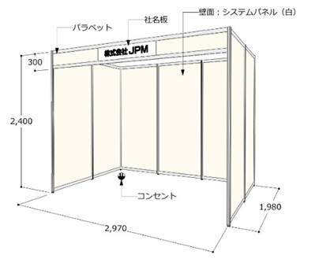
〈図1〉
●出展料に含まれる費用
基礎小間の基本設備費（図１参照）
※基本設備には、(100V/1kw)のコンセントが含まれております。

2,400
●出展料に含まれない費用
基本設備以外の小間装飾費・搬出入費及び運営費用
二次側電気工事および照明器具費用
臨時電話等通信回線の架設費用と通信料金
※天井は吹き抜けです。
出展機器および対人傷害などの保険料
会場設備・備品および他社展示物の破損、紛失弁償費
放置された装飾資材等の残材、ゴミ処分に係る費用
その他、通常出展料に含まない費用とみなされるもの

●小間位置の決定
基本的に先着申し込み順とし、ご出展内容により事務局で調整いたします。

●出展物の搬入・搬出と撤去
搬入 : 12月15日(火) 、 搬出 :12月18日(金)
搬入出の時間など詳細については、事務局にて調整後改めて後日ご案内いたします。

●出展規定と展示規則の承認
出展者は、装飾方法、展示方法等に関し、主催者の指示および「出展マニュアル」に従わなければなりません。
すべての出展者はこの［申込要項・出展規定］および事務局が制定する展示規則を承認したものとします。

●消防・安全
出展者は、会場に適用される消防および安全にかかわるすべての法規、規則を厳守しなければなりません。

●個人情報の取り扱い
ご記入いただきました出展者の皆様の個人情報は、出展に関する諸手続および各種案内のために使用させていただきます。
ご本人の承諾がない限り、第三者に開示することはいたしません。ただし、出展に関する確認・連絡および各種諸手続のため
機密保持契約を締結した業務委託先（事務局協力会社）に預託することがありますので、予めご承知おきください。

